Business
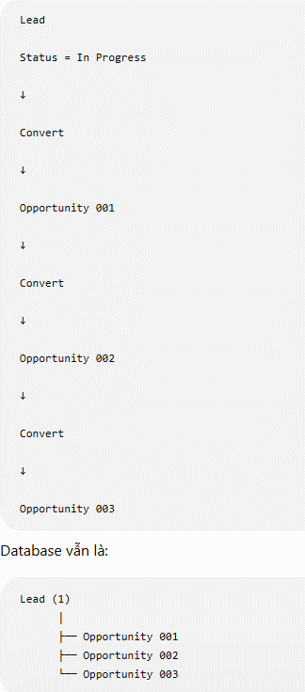
BUSINESS-01: Search Lead

Business Objective

Cho phép người dùng tìm kiếm nhanh danh sách Lead theo nhiều điều kiện nhằm hỗ trợ quản lý, theo dõi và xử lý khách hàng tiềm năng.

Business Description

Người dùng có thể nhập một hoặc nhiều điều kiện tìm kiếm như:

Lead ID
Lead Name
Company
Status
Sales Rep

Hệ thống sẽ trả về danh sách các Lead thỏa điều kiện tìm kiếm.
 | BUSINESS-Status
Nếu không nhập điều kiện nào, hệ thống hiển thị toàn bộ Lead mà người dùng có quyền xem.

BUSINESS-02: Create Lead | Status | Cập nhật
 | New | System khi tạo Lead
Business Objective | In Progress | User cập nhật thủ công
 | Qualified | System tự cập nhật khi Convert sang Opportunity lần đầu
Cho phép tạo mới một Lead khi doanh nghiệp tiếp nhận khách hàng hoặc cơ hội kinh doanh mới. | Rejected | User cập nhật thủ công

Business Description | Business Rule

Người dùng nhập đầy đủ thông tin của Lead. | Create Lead → Status = New (System)
 | User Edit → Có thể đổi giữa New / In Progress / Rejected
Sau khi lưu thành công: | Convert to Opportunity → System tự cập nhật Status = Qualified
 | Sau khi đã Qualified, vẫn cho phép Convert để tạo thêm Opportunity nếu nghiệp vụ cho phép 1 Lead có nhiều Opportunity.
Hệ thống sinh Lead ID. | NOTE:
Status mặc định là New. | Rejected -> Không được Convert Lead to Opportunity
Ghi nhận ngày tạo.
Ghi nhận người tạo.
Lead xuất hiện trên danh sách tìm kiếm.

BUSINESS-03: View Lead

Business Objective

Cho phép xem toàn bộ thông tin của một Lead.

Business Description

Người dùng mở chi tiết của Lead ở chế độ chỉ đọc.

Không được phép chỉnh sửa bất kỳ thông tin nào.

BUSINESS-04: Edit Lead

Business Objective

Cho phép cập nhật thông tin của Lead trong quá trình chăm sóc khách hàng.

Business Description

Người dùng được phép cập nhật các thông tin của Lead theo quyền được cấp.

Sau khi lưu:

Hệ thống cập nhật dữ liệu.
Ghi nhận thời gian cập nhật.
Ghi nhận người cập nhật cuối cùng.

Lead ID không được phép thay đổi.

BUSINESS-05: Delete Lead

Business Objective

Cho phép loại bỏ những Lead không còn sử dụng.

Business Description

Hệ thống không xóa vật lý dữ liệu.

Khi người dùng xác nhận xóa:

Hệ thống thực hiện Soft Delete.
Lead không còn xuất hiện trên màn hình tìm kiếm thông thường.
Toàn bộ dữ liệu lịch sử vẫn được lưu để phục vụ kiểm toán và truy vết.

BUSINESS-06: Convert Lead to Opportunity

Business Objective

Tạo Opportunity từ một Lead đã đủ điều kiện để tiếp tục quy trình bán hàng.

Business Description

Tạo mới một Opportunity.
Kế thừa các thông tin cần thiết từ Lead.
Liên kết Opportunity với Lead để phục vụ truy vết.
Lead vẫn được giữ lại trong hệ thống.
Một Lead có thể được chuyển đổi thành nhiều Opportunity nếu phát sinh các nhu cầu kinh doanh khác nhau.

BUSINESS RULES

BR-001
Lead ID được hệ thống tự động sinh.

BR-002
Mỗi Lead chỉ có một trạng thái tại một thời điểm.

BR-003
Status của Lead gồm:
New
In Progress
Qualified
Rejected

BR-004
Một Lead có thể liên kết với nhiều Opportunity.
Mỗi lần Convert sẽ tạo một Opportunity mới và liên kết với cùng Lead.
Một Opportunity chỉ được liên kết với một Lead.

BR-005
Lead sau khi Soft Delete sẽ không hiển thị trong danh sách mặc định.

BR-006
Mọi thao tác Create, Edit, Delete và Convert phải ghi nhận đầy đủ Audit Log.

BR-007
Người dùng chỉ được thực hiện các chức năng theo Permission đã được phân quyền.

Layout
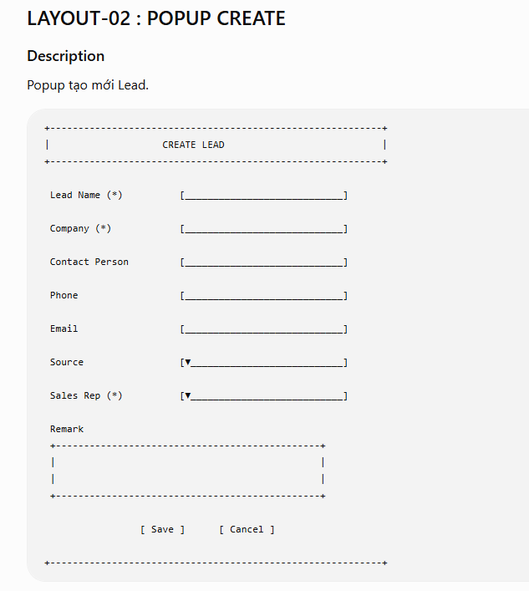
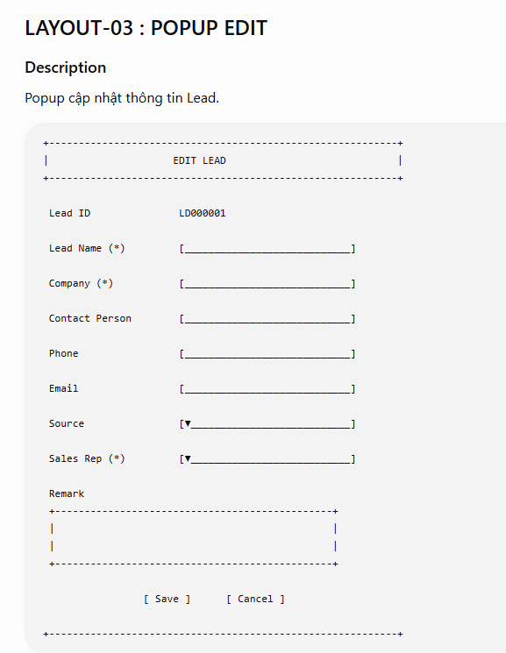
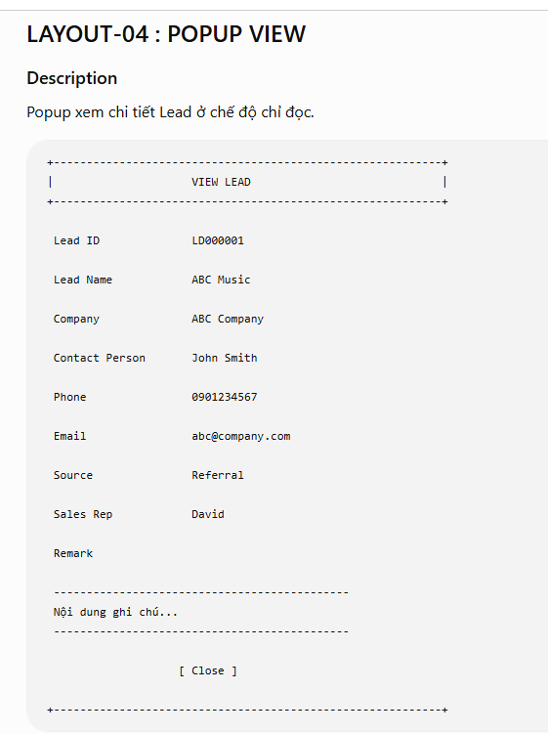
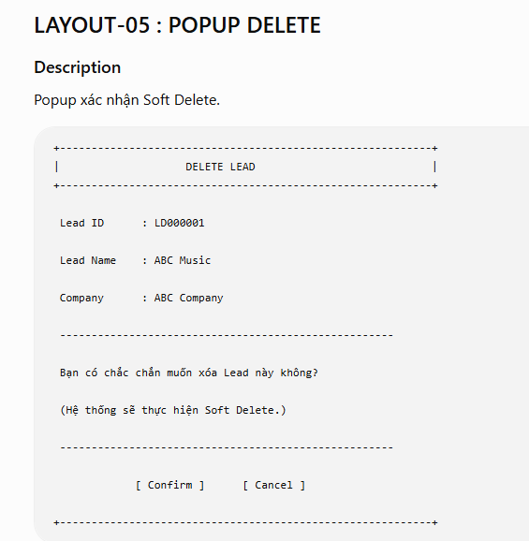
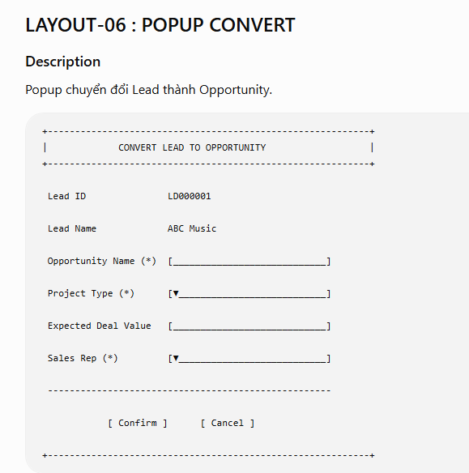
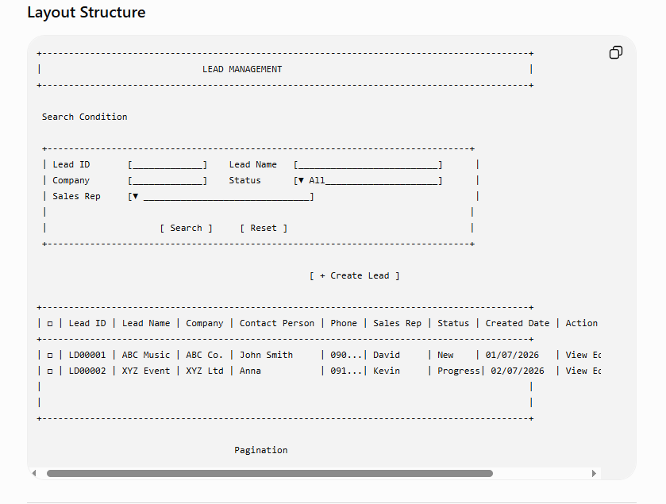

Quy tắc Layout

Tất cả trường có dấu (*) là bắt buộc nhập.
Các trường ở Popup View chỉ hiển thị, không cho phép chỉnh sửa.
Lead ID là mã hệ thống sinh, không được phép chỉnh sửa.
Status hiển thị bằng Status Badge trên Grid với màu sắc theo quy định:
New: Xám
In Progress: Xanh dương
Converted: Xanh lá
Closed: Đỏ
Sau khi thực hiện thành công các chức năng Create, Edit, Delete hoặc Convert, Popup sẽ tự động đóng và Grid View được làm mới để hiển thị dữ liệu mới nhất.

